MEN
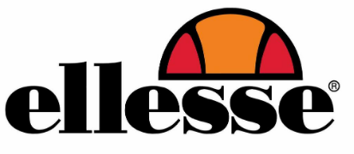

 |  |  |  | PACK A | 39 | 40 | 41 | 42 | 43 | 44 | 45
 |  |  |  |  |  | 1 | 2 | 3 | 2 | 2 | 1
 |  |  |  |  |  |  |  |  |  |  |  |  | 13896
PICTURE | CODE | DESIGNATION | COLOR | PACK 12 |  |  |  |  |  |  |  | TOTAL PACK | TOTAL PCS
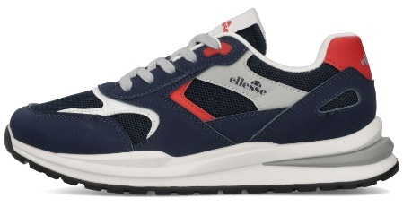 | IRMA002-SUPMES-198 | MITCH | 198-NAVY/RED | 14 |  |  |  |  |  |  |  |  | 168
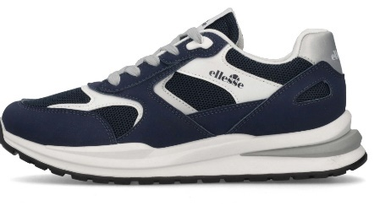 | IRMA002-SUPMES-500 | MITCH | 500-NAVY | 40 |  |  |  |  |  |  |  |  | 480
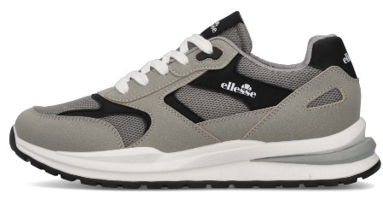 | IRMA002-SUPMES-013 | MITCH | 013-TAUPE | 81 |  |  |  |  |  |  |  |  | 972
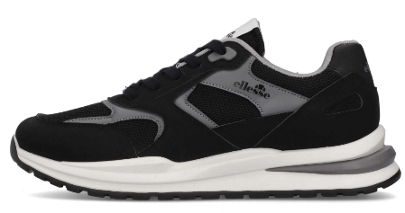 | IRMA002-SUPMES-001 | MITCH | 001-BLACK | 76 |  |  |  |  |  |  |  |  | 912
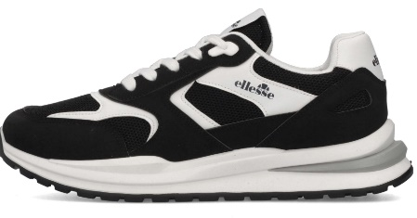 | IRMA002-SUPMES-165 | MITCH | 165-BLACK/WHITE | 101 |  |  |  |  |  |  |  |  | 1212
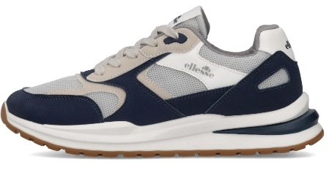 | IRMA002-SUPMES-196 | MITCH | 196-NAVY/GREY | 50 |  |  |  |  |  |  |  |  | 600
 | IRMA002-SUPMES-137 | MITCH | 137-OFF WHITE | 95 |  |  |  |  |  |  |  |  | 1140
 | IRMA002-SUPMES-268 | MITCH | 268-BEIGE/GREEN | 82 |  |  |  |  |  |  |  |  | 984
 | JAXON002-LEPNYL-871 | ELIJAH | 871-WHITE/BLACK/RED | 91 |  |  |  |  |  |  |  |  | 1092
 | JAXON002-SUPNYL-169 | ELIJAH | 169-BLACK/GREEN | 176 |  |  |  |  |  |  |  |  | 2112
 | JAXON002-SUPNYL-823 | ELIJAH | 823-GREY/BLACK | 81 |  |  |  |  |  |  |  |  | 972
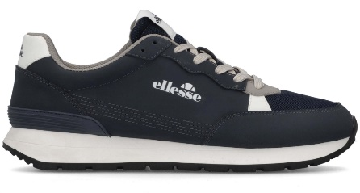 | JAXON002-SUPNYL-368 | ELIJAH | 368-BLUE | 81 |  |  |  |  |  |  |  |  | 972
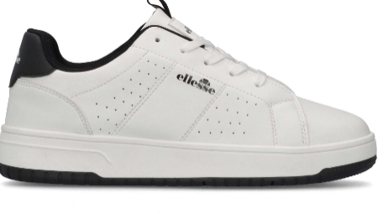 | SANDY002-LEPLEP-151 | DEAN | 151-WHITE/BLACK | 90 |  |  |  |  |  |  |  |  | 1080
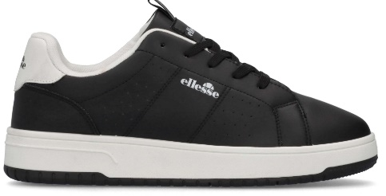 | SANDY002-LEPLEP-165 | DEAN | 165-BLACK/WHITE | 90 |  |  |  |  |  |  |  |  | 1080
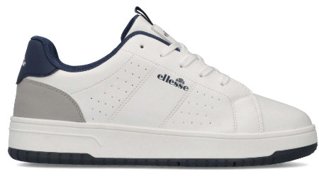 | SANDY002-LEPLEP-153 | DEAN | 153-WHITE/NAVY | 10 |  |  |  |  |  |  |  |  | 120

 |  |  |  |  |  |  |  |  |  |  |  |  | 13,896

WOMEN
CUSTOMER : |  |  |  |  |  |  |  |  |  |  |  |  |  | ORDER DATE
SAISON SS26 |  |  |  |  |  |  |  |  |  |  |  |  |  | DELIVERY DATE

ORDER TYPE

 |  |  |  |  | 36 | 37 | 38 | 39 | 40 | 41 | TOT
 |  |  |  | PACK 12 | 1 | 2 | 3 | 3 | 2 | 1 | 12 |  | 9804
PICTURE | CODE | DESIGNATION | COLOR | PACK | QUANTITY PACK |  |  |  |  |  |  | TOTAL PACK | TOTAL PCS
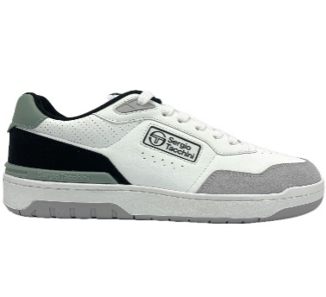 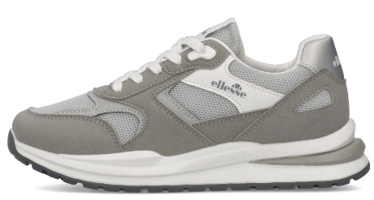 | IRMA001-SUPMES-219 | DEBBY | 219-GREY SILVER | 67 |  |  |  |  |  |  |  |  | 804
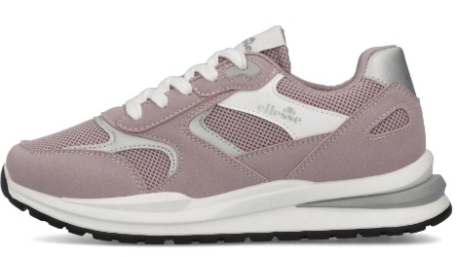 | IRMA001-SUPMES-416 | DEBBY | 416-PINK | 68 |  |  |  |  |  |  |  |  | 816
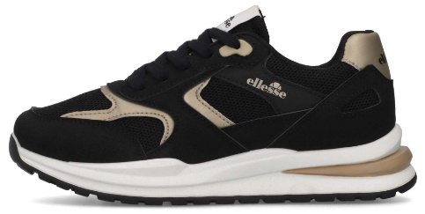 | IRMA001-SUPMES-178 | DEBBY | 178-BLACK/GOLD | 91 |  |  |  |  |  |  |  |  | 1092
 | IRMA001-LEPMES-163 | DEBBY | 163-WHITE/SILVER | 61 |  |  |  |  |  |  |  |  | 732
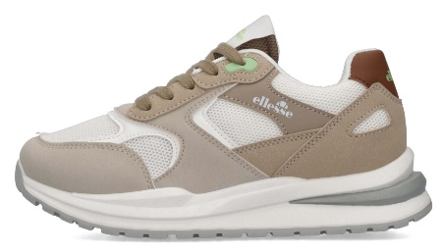 | IRMA001-LEPMES-137 | DEBBY | 137-OFF WHITE | 63 |  |  |  |  |  |  |  |  | 756
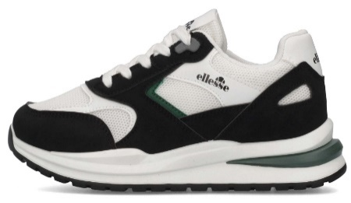 | IRMA001-SUPMES-169 | DEBBY | 169-BLACK/GREEN | 61 |  |  |  |  |  |  |  |  | 732
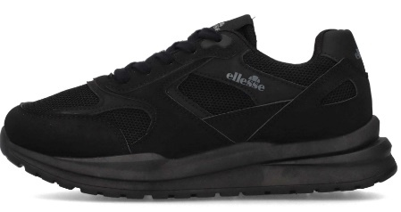 | IRMA001-SUPMES-394 | DEBBY | 394-TOTAL BLACK | 76 |  |  |  |  |  |  |  |  | 912
 | MILTON001-LEPLEP-163 | HELENE | 163-SILVER/WHITE | 82 |  |  |  |  |  |  |  |  | 984
 | MILTON001-LEPLEP-160 | HELENE | 160-WHITE/PINK | 83 |  |  |  |  |  |  |  |  | 996
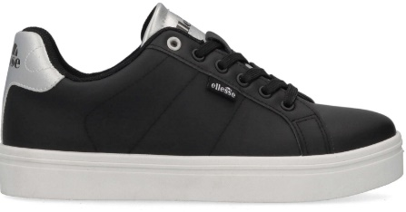 | MILTON001-LEPLEP-177 | HELENE | 177-BLACK/SILVER | 82 |  |  |  |  |  |  |  |  | 984
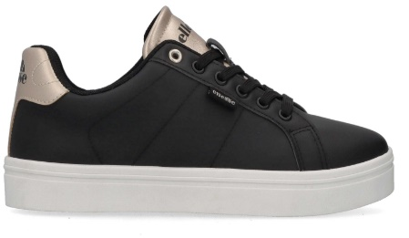 | MILTON001-LEPLEP-178 | HELENE | 178-BLACK/GOLD | 83 |  |  |  |  |  |  |  |  | 996

 |  |  |  |  |  |  |  |  |  |  |  |  | 9,804

